상품제안서
[보틀로만] 마카롱 월 머그 텀블러 | 상품코드: F27536

 |  |  |  |  |  |  | 02-412-0044 | www.easy1.co.kr
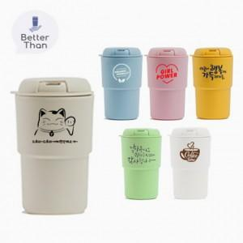

【상세/제작정보】 | - 기본수량 미만 인쇄시 비용 추가. - 택배비- 1box 50개 / 별도

【인쇄/포장옵션】 | 실크 / 포장지포장

【공급단가】 | 수량 | 100~ | 300~ | 500~ | 1,000~ | 3,000~
*VAT별도 | 단가 | 3,780원 | 3,640원 | 3,500원 | 3,360원 | 3,270원

【상품 URL】 | https://easy1.co.kr:443/src/goods_detail.php?gdno=27536

